简单工厂模式
★ | 简单工厂模式简介

 | 创建型模式关注对象的创建过程，在软件开发中应用非常广泛。
 | 创建型模式描述如何将对象的创建和使用分离
 | 让用户在使用对象过程中无须关心对象的创建细节，从而降低系统耦合度，并且让系统易于修改和扩展。

 | 简单工厂模式是最简单的设计模式之一，其实它并不属于Gof的23种设计模式
 | 但应用也十分频繁，同时也是其余创建模式的基础

★ | 简单工厂应用举例

 |  |  |  |  |  |  | Factory
 | Customer Jungle |  |  |  |  | basketball |  | create | basketball

 |  |  |  |  |  | football |  | create | football

 |  |  |  |  |  | volleyball |  | create | volleyball

 | 举个例子：
 | 一个体育用品生产厂（这即是一个工厂Factory），该工厂可以根据客户需求生产篮球、足球和排球。
 | 篮球、足球和排球被成为产品（Product），产品的名称可以被成为参数。
 | 客户Jungle需要时可以向工厂提供产品参数，工厂根据产品参数生产对应产品，客户Jungle并不需要关心产品的生产过程细节。

★ | 简单工厂基本实现流程

 | 由上述例子，可以很容易总结出简单工厂的实现流程:
 | 设计一个抽象产品类，它包含一些公共方法的实现:
 | ● | 从抽象产品类中派生出多个具体产品类，如篮球类、足球类、排球类，具体产品类中实现具体产品生产的相关代码；

 | ● | 设计一个工厂类，工厂类中提供一个生产各种产品的工厂方法，该方法根据传入参数（产品名称）创建不同的具体产品类对象；

 | ● | 客户只需调用工厂类的工厂方法，并传入具体产品参数，即可得到一个具体产品对象。

★ | 简单工厂定义

 |  | 简单工厂模式:定义一个简单工厂类，它可以根据参数的不同返回不同类的实例，被创建的实例通常都具有共同的父类

★ | 简单工厂模式结构

 | 从简单工厂模式的定义和例子可以看出，在简单工厂模式中，大体上有3个角色：
 | ● | 工厂(Factory）:根据客户提供的具体产品类的参数，创建具体产品实例；

 | ● | 抽象产品(AbstractProduct):具体产品类的基类，包含创建产品的公共方法；

 | ● | 具体产品(ConcreteProduct):抽象产品的派生类，包含具体产品特有的实现方法，是简单工厂模式的创建目标。

 | 简单工厂模式UML类图如下:
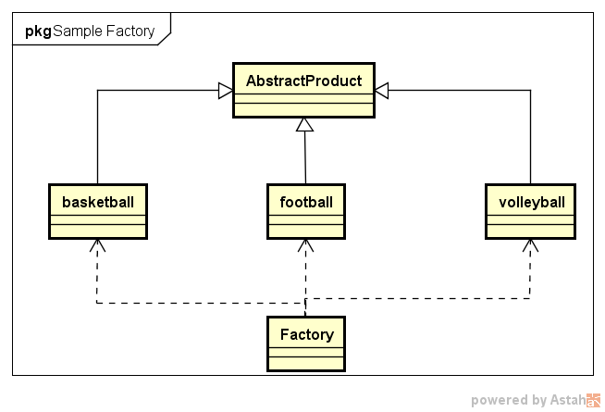

★ | 简单工厂模式代码实例

 | 场景：

 |  | Jungle想要进行户外运动，它可以选择打篮球、踢足球或者玩排球。
 |  | 它需要凭票去体育保管室拿，票上写着一个具体球类运动的名字
 |  | 比如“篮球”。体育保管室负责人根据票上的字提供相应的体育用品。然后Jungle就可以愉快地玩耍了。

 | 首先，体育保管室是工厂，篮球、足球和排球是具体的产品，而抽象产品可以定义为“运动球类产品SportProduct”.Jungle作为客户只需要提供具体产品名字，工厂就可“生产”出对应产品。

 | ● | 定义抽象产品类AbstractProduct，抽象方法不提供实现
 |  | //抽象产品类AbstractProduct
 |  | class AbstractSportProduct
 |  | {
 |  | public:
 |  |  | AbstractSportProduct(){

 |  |  | }
 |  |  | //抽象方法：
 |  |  | void printName(){};
 |  |  | void play(){};
 |  | };

 | ● | 定义三个具体产品类
 |  | //具体产品类Basketball
 |  | class Basketball :public AbstractSportProduct
 |  | {
 |  | public:
 |  |  | Basketball(){
 |  |  |  | printName();
 |  |  |  | play();
 |  |  | }
 |  |  | //具体实现方法
 |  |  | void printName(){
 |  |  |  | printf("Jungle get Basketball\n");
 |  |  | }
 |  |  | void play(){
 |  |  |  | printf("Jungle play Basketball\n");
 |  |  | }
 |  | };

 |  | //具体产品类Football
 |  | class Football :public AbstractSportProduct
 |  | {
 |  | public:
 |  |  | Football(){
 |  |  |  | printName();
 |  |  |  | play();
 |  |  | }
 |  |  | //具体实现方法
 |  |  | void printName(){
 |  |  |  | printf("Jungle get Football\n");
 |  |  | }
 |  |  | void play(){
 |  |  |  | printf("Jungle play Football\n");
 |  |  | }
 |  | };

 |  | //具体产品类Volleyball
 |  | class Volleyball :public AbstractSportProduct
 |  | {
 |  | public:
 |  |  | Volleyball(){
 |  |  |  | printName();
 |  |  |  | play();
 |  |  | }
 |  |  | //具体实现方法
 |  |  | void printName(){
 |  |  |  | printf("Jungle get Volleyball\n");
 |  |  | }
 |  |  | void play(){
 |  |  |  | printf("Jungle play Volleyball\n");
 |  |  | }
 |  | };

 | ● | 定义工厂类和工厂方法
 |  | class Factory
 |  | {
 |  | public:
 |  |  | AbstractSportProduct *getSportProduct(string productName)
 |  |  | {
 |  |  |  | AbstractSportProduct *pro = NULL;
 |  |  |  | if (productName == "Basketball"){
 |  |  |  |  | pro = new Basketball();
 |  |  |  | }
 |  |  |  | else if (productName == "Football"){
 |  |  |  |  | pro = new Football();
 |  |  |  | }
 |  |  |  | else if (productName == "Volleyball"){
 |  |  |  |  | pro = new Volleyball();
 |  |  |  | }
 |  |  |  | return pro;
 |  |  | }
 |  | };

 | ● | 客户端使用方法示例
 |  | #include <iostream>
 |  | #include "SimpleFactory.h"

 |  | int main()
 |  | {
 |  |  | printf("简单工厂模式\n");

 |  |  | //定义工厂类对象
 |  |  | Factory *fac = new Factory();
 |  |  | AbstractSportProduct *product = NULL;

 |  |  | product = fac->getSportProduct("Basketball");

 |  |  | product = fac->getSportProduct("Football");

 |  |  | product = fac->getSportProduct("Volleyball");

 |  |  | system("pause");
 |  |  | return 0;
 |  | }

★ | 简单工厂模式总结

 | 简单工厂模式的优点在于:
 |  | 工厂类提供创建具体产品的方法，并包含一定判断逻辑，客户不必参与产品的创建过程；
 |  | 客户只需要知道对应产品的参数即可，参数一般简单好记，如数字、字符或者字符串等。

 | 简单工厂模式存在明显的不足（想想我们之前介绍的面向对象设计原则？？？）。
 | 假设有一天Jungle想玩棒球了，该怎么办呢？你肯定会说，这还不容易吗？再从抽象产品类派生出一个Baseball类
 | 并在工厂类的getSportProduct方法中增加“productName == "Baseball”的条件分支即可。
 | 的确如此，但是这明显违背了开闭原则（对扩展开放，对修改关闭），即在扩展功能时修改了既有的代码。
 | 另一方面，简单工厂模式所有的判断逻辑都在工厂类中实现，一旦工厂类设计故障，则整个系统都受之影响！

工厂方法模式
★ | 工厂方法模式简介

 | 简单工厂模式中，每新增一个具体产品，就需要修改工厂类内部的判断逻辑。为了不修改工厂类，遵循开闭原则
 | 工厂方法模式中不再使用工厂类统一创建所有的具体产品，而是针对不同的产品设计了不同的工厂，每一个工厂只生产特定的产品。

 |  | 工厂方法模式：定义一个用于创建对象的接口，但是让子类决定将哪一个类实例化。工厂方法模式让一个类的实例化延迟到其子类。

★ | 工厂方法模式结构

 | 从工厂方法模式简介中，可以知道该模式有以下几种角色:
 | ● | 抽象工厂(AbstractFactory):所有生产具体产品的工厂类的基类，提供工厂类的公共方法；
 | ● | 具体工厂(ConcreteFactory):生产具体的产品
 | ● | 抽象产品(AbstractProduct):所有产品的基类，提供产品类的公共方法
 | ● | 具体产品(ConcreteProduct):具体的产品类

 | 场景:

 |  | Customer Jungle |  | Basketball | BasketballFactory |  | Basketball
 |  |  |  |  |  | create

 |  |  |  | football | FootballFactory | create | Football

 |  |  |  | volleyball | VolleyballFactory | create | Volleyball

 | 工厂方法模式UML类图如下:
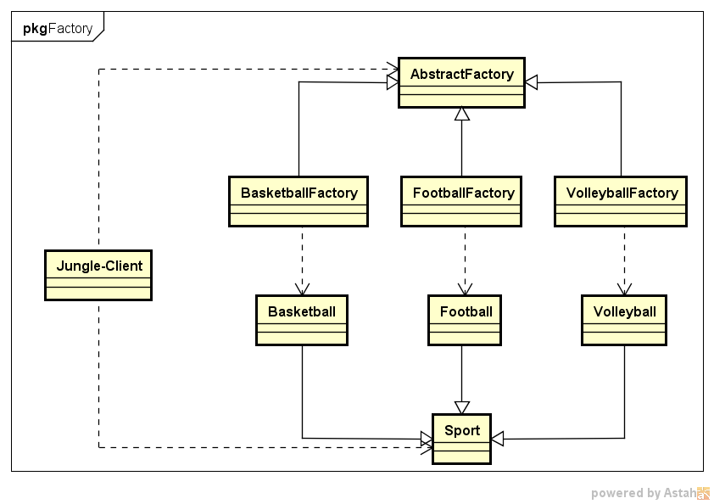

★ | 工厂方法模式代码实例

 | ● | 定义抽象产品类AbstractSportProduct，方法不提供实现
 | //抽象产品类AbstractProduct
 | class AbstractSportProduct
 | {
 | public:
 |  | AbstractSportProduct(){

 |  | }
 |  | //抽象方法：
 |  | void printName(){};
 |  | void play(){};
 | };

 | ● | 定义三个具体产品类
 | //具体产品类Basketball
 | class Basketball :public AbstractSportProduct
 | {
 | public:
 |  | Basketball(){
 |  |  | printName();
 |  |  | play();
 |  | }
 |  | //具体实现方法
 |  | void printName(){
 |  |  | printf("Jungle get Basketball\n");
 |  | }
 |  | void play(){
 |  |  | printf("Jungle play Basketball\n\n");
 |  | }
 | };

 | //具体产品类Football
 | class Football :public AbstractSportProduct
 | {
 | public:
 |  | Football(){
 |  |  | printName();
 |  |  | play();
 |  | }
 |  | //具体实现方法
 |  | void printName(){
 |  |  | printf("Jungle get Football\n");
 |  | }
 |  | void play(){
 |  |  | printf("Jungle play Football\n\n");
 |  | }
 | };

 | //具体产品类Volleyball
 | class Volleyball :public AbstractSportProduct
 | {
 | public:
 |  | Volleyball(){
 |  |  | printName();
 |  |  | play();
 |  | }
 |  | //具体实现方法
 |  | void printName(){
 |  |  | printf("Jungle get Volleyball\n");
 |  | }
 |  | void play(){
 |  |  | printf("Jungle play Volleyball\n\n");
 |  | }
 | };

 | ● | 定义抽象工厂类AbstractFactory，方法为纯虚方法
 | //抽象工厂类
 | class AbstractFactory
 | {
 | public:
 |  | virtual AbstractSportProduct *getSportProduct() = 0;
 | };

 | ● | 定义三个具体工厂类
 | //具体工厂类BasketballFactory
 | class BasketballFactory :public AbstractFactory
 | {
 | public:
 |  | BasketballFactory(){
 |  |  | printf("BasketballFactory\n");
 |  | }
 |  | AbstractSportProduct *getSportProduct(){
 |  |  | printf("basketball");
 |  |  | return new Basketball();
 |  | }
 | };

 | //具体工厂类FootballFactory
 | class FootballFactory :public AbstractFactory
 | {
 | public:
 |  | FootballFactory(){
 |  |  | printf("FootballFactory\n");
 |  | }
 |  | AbstractSportProduct *getSportProduct(){
 |  |  | return new Football();
 |  | }
 | };

 | //具体工厂类VolleyballFactory
 | class VolleyballFactory :public AbstractFactory
 | {
 | public:
 |  | VolleyballFactory(){
 |  |  | printf("VolleyballFactory\n");
 |  | }
 |  | AbstractSportProduct *getSportProduct(){
 |  |  | return new Volleyball();
 |  | }
 | };

 | ● | 客户端使用方法示例
 | #include <iostream>
 | #include "FactoryMethod.h"

 | int main()
 | {
 |  | printf("工厂方法模式\n");

 |  | //定义工厂类对象和产品类对象
 |  | AbstractFactory *fac = NULL;
 |  | AbstractSportProduct *product = NULL;

 |  | fac = new BasketballFactory();
 |  | product = fac->getSportProduct();

 |  | fac = new FootballFactory();
 |  | product = fac->getSportProduct();

 |  | fac = new VolleyballFactory();
 |  | product = fac->getSportProduct();

 |  | system("pause");
 |  | return 0;
 | }

★ | 工厂方法模式总结

 | 如果Jungle想玩棒球（Baseball），只需要增加一个棒球工厂（BaseballFacory），然后在客户端代码中修改具体工厂类的类名，而原有的类的代码无需修改。
 | 由此可看到，相较简单工厂模式，工厂方法模式更加符合开闭原则。
 | 工厂方法是使用频率最高的设计模式之一，是很多开源框架和API类库的核心模式。

 | 优点:
 | ● | 工厂方法用于创建客户所需产品，同时向客户隐藏某个具体产品类将被实例化的细节，用户只需关心所需产品对应的工厂；
 | ● | 工厂自主决定创建何种产品，并且创建过程封装在具体工厂对象内部，多态性设计是工厂方法模式的关键；
 | ● | 新加入产品时，无需修改原有代码，增强了系统的可扩展性，符合开闭原则。

 | 缺点:
 | ● | 添加新产品时需要同时添加新的产品工厂，系统中类的数量成对增加，增加了系统的复杂度，更多的类需要编译和运行，增加了系统的额外开销；
 | ● | 工厂和产品都引入了抽象层，客户端代码中均使用的抽象层（AbstractFactory和AbstractSportProduct ），增加了系统的抽象层次和理解难度。

 | 适用环境:
 | ● | 客户端不需要知道它所需要创建的对象的类；
 | ● | 抽象工厂类通过其子类来指定创建哪个对象（运用多态性设计和里氏代换原则）

抽象工厂模式
★ | 抽象工厂模式简介

 | 抽象工厂模式是常用的创建型设计模式之一。
 | 抽象工厂模式，其抽象程度更高，每一个具体工厂可以生产一组相关的具体产品对象。

 |  | 抽象工厂模式：提供一个创建一系列相关或相互依赖对象的接口，而无需指定他们具体的类。

 | 简言之，一个工厂可以提供创建多种相关产品的接口，而无需像工厂方法一样，为每一个产品都提供一个具体工厂。

★ | 抽象工厂模式结构

 | 抽象工厂模式结构与工厂方法模式结构类似，不同之处在于，一个具体工厂可以生产多种同类相关的产品:
 | ● | 抽象工厂(AbstractFactory):所有生产具体产品的工厂类的基类，提供工厂类的公共方法；
 | ● | 具体工厂(ConcreteFactory):生产具体的产品
 | ● | 抽象产品(AbstractProduct):所有产品的基类，提供产品类的公共方法
 | ● | 具体产品(ConcreteProduct):具体的产品类

 | 场景:
 |  | Jungle想要进行户外运动，它可以选择打篮球和踢足球。
 |  | 但这次Jungle不想弄脏原本穿的T恤，所以Jungle还需要穿球衣，打篮球就穿篮球衣，踢足球就穿足球衣。
 |  | 篮球保管室可以提供篮球和篮球衣，足球保管室可以提供足球和足球衣。
 |  | Jungle只要根据心情去某个保管室，就可以换上球衣、拿上球，然后就可以愉快地玩耍了。

 | Customer Jungle |  |  |  |  | Basketball | BasketballFactory |  | Basketball T-shirt
 |  |  |  |  |  |  |  | create

 |  |  |  |  |  | football | FootballFactory | create | Football T-shirt

 |  |  |  |  |  | volleyball | VolleyballFactory | create | Volleyball T-shirt

 | 抽象工厂模式UML实例图如下图：

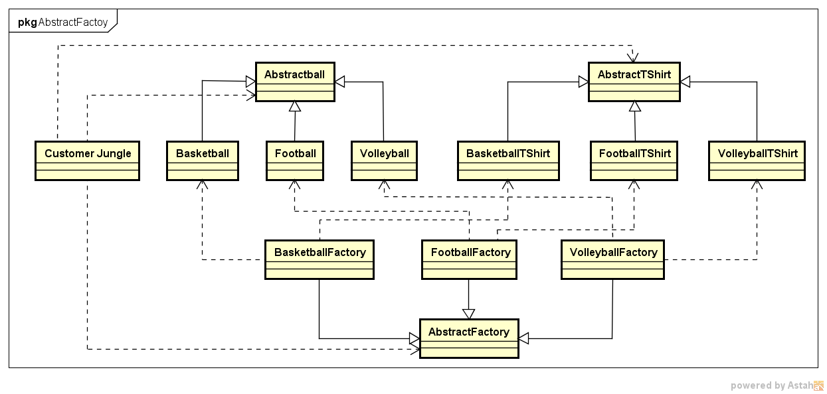

★ | 抽象工厂模式代码实例

 | ● | 定义产品类
 |  |  | 产品类Ball
 |  |  | 抽象产品类AbstractBall, 球类的基类，定义抽象方法play
 |  |  | //抽象产品类AbstractBall
 |  |  | class AbstractBall
 |  |  | {
 |  |  | public:
 |  |  |  | AbstractBall(){}
 |  |  |  | //抽象方法：
 |  |  |  | void play(){};
 |  |  | };

 |  |  | 具体产品类， 分别为Basketball和Football，具体实现方法play
 |  |  | //具体产品类Basketball
 |  |  | class Basketball :public AbstractBall
 |  |  | {
 |  |  | public:
 |  |  |  | Basketball(){
 |  |  |  |  | play();
 |  |  |  | }
 |  |  |  | //具体实现方法
 |  |  |  | void play(){
 |  |  |  |  | printf("Jungle play Basketball\n\n");
 |  |  |  | }
 |  |  | };

 |  |  | //具体产品类Football
 |  |  | class Football :public AbstractBall
 |  |  | {
 |  |  | public:
 |  |  |  | Football(){
 |  |  |  |  | play();
 |  |  |  | }
 |  |  |  | //具体实现方法
 |  |  |  | void play(){
 |  |  |  |  | printf("Jungle play Football\n\n");
 |  |  |  | }
 |  |  | };

 |  |  | //具体产品类Volleyball
 |  |  | class Volleyball :public AbstractBall
 |  |  | {
 |  |  | public:
 |  |  |  | Volleyball(){
 |  |  |  |  | play();
 |  |  |  | }
 |  |  |  | //具体实现方法
 |  |  |  | void play(){
 |  |  |  |  | printf("Jungle play Volleyball\n\n");
 |  |  |  | }
 |  |  | };

 | ● | 产品类Shirt
 |  |  | 抽象产品类AbstractShirt：球衣类的基类，定义抽象方法wearShirt
 |  |  | //抽象产品类AbstractShirt
 |  |  | class AbstractShirt
 |  |  | {
 |  |  | public:
 |  |  |  | AbstractShirt(){}
 |  |  |  | //抽象方法：
 |  |  |  | void wearShirt(){};
 |  |  | };

 |  |  | 具体产品类BasketballShirt和FootballShirt，具体实现方法wearShirt

 |  |  | //具体产品类BasketballShirt
 |  |  | class BasketballShirt :public AbstractShirt
 |  |  | {
 |  |  | public:
 |  |  |  | BasketballShirt(){
 |  |  |  |  | wearShirt();
 |  |  |  | }
 |  |  |  | //具体实现方法
 |  |  |  | void wearShirt(){
 |  |  |  |  | printf("Jungle wear Basketball Shirt\n\n");
 |  |  |  | }
 |  |  | };

 |  |  | //具体产品类FootballShirt
 |  |  | class FootballShirt :public AbstractShirt
 |  |  | {
 |  |  | public:
 |  |  |  | FootballShirt(){
 |  |  |  |  | wearShirt();
 |  |  |  | }
 |  |  |  | //具体实现方法
 |  |  |  | void wearShirt(){
 |  |  |  |  | printf("Jungle wear Football Shirt\n\n");
 |  |  |  | }
 |  |  | };

 |  |  | //具体产品类VolleyballShirt
 |  |  | class VolleyballShirt :public AbstractShirt
 |  |  | {
 |  |  | public:
 |  |  |  | VolleyballShirt(){
 |  |  |  |  | wearShirt();
 |  |  |  | }
 |  |  |  | //具体实现方法
 |  |  |  | void wearShirt(){
 |  |  |  |  | printf("Jungle wear Volleyball Shirt\n\n");
 |  |  |  | }
 |  |  | };

 | ● | 定义工厂类
 |  | 定义抽象工厂AbstractFactory，声明两个方法getBall和getShirt
 |  |  | //抽象工厂类
 |  |  | class AbstractFactory
 |  |  | {
 |  |  | public:
 |  |  |  | virtual AbstractBall *getBall() = 0;
 |  |  |  | virtual AbstractShirt *getShirt() = 0;
 |  |  | };

 |  | 定义具体工厂BasketballFactory和FootballFactory，重新具体实现两个方法getBall和getShirt
 |  |  | //具体工厂类BasketballFactory
 |  |  | class BasketballFactory :public AbstractFactory
 |  |  | {
 |  |  | public:
 |  |  |  | BasketballFactory(){
 |  |  |  |  | printf("BasketballFactory\n");
 |  |  |  | }
 |  |  |  | AbstractBall *getBall(){
 |  |  |  |  | printf("Jungle get basketball\n");
 |  |  |  |  | return new Basketball();
 |  |  |  | }
 |  |  |  | AbstractShirt *getShirt(){
 |  |  |  |  | printf("Jungle get basketball shirt\n");
 |  |  |  |  | return new BasketballShirt();
 |  |  |  | }
 |  |  | };

 |  |  | //具体工厂类BasketballFactory
 |  |  | class FootballFactory :public AbstractFactory
 |  |  | {
 |  |  | public:
 |  |  |  | FootballFactory(){
 |  |  |  |  | printf("FootballFactory\n");
 |  |  |  | }
 |  |  |  | AbstractBall *getBall(){
 |  |  |  |  | printf("Jungle get football\n");
 |  |  |  |  | return new Football();
 |  |  |  | }
 |  |  |  | AbstractShirt *getShirt(){
 |  |  |  |  | printf("Jungle get football shirt\n");
 |  |  |  |  | return new FootballShirt();
 |  |  |  | }
 |  |  | };

 |  |  | //具体工厂类VolleyballFactory
 |  |  | class VolleyballFactory :public AbstractFactory
 |  |  | {
 |  |  | public:
 |  |  |  | VolleyballFactory(){
 |  |  |  |  | printf("VolleyballFactory\n");
 |  |  |  | }
 |  |  |  | AbstractBall *getBall(){
 |  |  |  |  | printf("Jungle get Volleyball\n");
 |  |  |  |  | return new Volleyball();
 |  |  |  | }
 |  |  |  | AbstractShirt *getShirt(){
 |  |  |  |  | printf("Jungle get Volleyball shirt\n");
 |  |  |  |  | return new VolleyballShirt();
 |  |  |  | }
 |  |  | };

 | ● | 客户端使用方法示例
 |  |  | #include <iostream>
 |  |  | #include "AbstractFactory.h"

 |  |  | int main()
 |  |  | {
 |  |  |  | printf("抽象工厂模式\n");

 |  |  |  | //定义工厂类对象和产品类对象
 |  |  |  | AbstractFactory *fac = NULL;
 |  |  |  | AbstractBall *ball = NULL;
 |  |  |  | AbstractShirt *shirt = NULL;

 |  |  |  | fac = new BasketballFactory();
 |  |  |  | ball = fac->getBall();
 |  |  |  | shirt = fac->getShirt();

 |  |  |  | fac = new FootballFactory();
 |  |  |  | ball = fac->getBall();
 |  |  |  | shirt = fac->getShirt();

 |  |  |  | system("pause");
 |  |  |  | return 0;
 |  |  | }

★ | 抽象工厂模式总结

 | 抽象工厂模式中，如果需要新增加一个系列的产品
 | 比如足球系列，只需增加一族新的具体产品类（抽象和具体）并提供一个对应的工厂类即可。
 | 但是，如果要在已有的产品族里增加另一个产品，比如Jungle打篮球，除了需要篮球和篮球衣外，Jungle还想换双篮球鞋，这时候该怎么办呢？
 | 是不是要去修改BasketballFactory呢？由此，Jungle总结了抽象工厂模式的特点：

 | 优点:
 | ● | 工厂方法用于创建客户所需产品，同时向客户隐藏某个具体产品类将被实例化的细节，用户只需关心所需产品对应的工厂；
 | ● | 新加入产品系列时，无需修改原有系统，增强了系统的可扩展性，符合开闭原则。

 | 缺点:
 | ● | 在已有产品系列中添加新产品时需要修改抽象层代码，对原有系统改动较大，违背开闭原则

 | 适用环境:
 | ● | 一系列/一族产品需要被同时使用时，适合使用抽象工厂模式；
 | ● | 产品结构稳定，设计完成之后不会向系统中新增或剔除某个产品

建造者模式
★ | 建造者模式简介

 |  | 建造者模式:将一个复杂对象的构建与它的表示分离，使得同样的构建过程可以创建不同的表示。

 | 同样的构建过程可以创建不同的表示:
 | 想象一下，建造一栋房子，建造过程无非都是打地基、筑墙、安装门窗等过程
 | 但不同的客户可能希望不同的风格或者过程，最终建造出来的房子当然就呈现不同的风格啦！

★ | 建造者模式结构

 | 建造者模式的结构包含以下几个角色:
 | ● | 抽象建造者(AbstractBuilder):创建一个Product对象的各个部件指定的抽象接口；
 | ● | 具体建造者(ConcreteBuilder):实现AbstractBuilder的接口，实现各个部件的具体构造方法和装配方法，并返回创建结果。
 | ● | 产品(Product):具体的产品对象
 | ● | 指挥者(Director): 构建一个使用Builder接口的对象，安排复杂对象的构建过程，客户端一般只需要与Director交互，指定建造者类型，然后通过构造函数或者setter方法将具体建造者对象传入Director。
 |  |  |  |  | 它主要作用是：隔离客户与对象的生产过程，并负责控制产品对象的生产过程。

 | 场景:

 |  | Jungle想要建造一栋简易的房子（地板、墙和天花板），两个工程师带着各自的方案找上门来，直接给Jungle看方案和效果图。
 |  | 犹豫再三，Jungle最终选定了一位工程师……交房之日，Jungle满意的看着建好的房子，开始思考：这房子究竟是怎么建成的呢？
 |  | 这地板、墙和天花板是怎么建造的呢？工程师笑着说：“It's none of your business”

 |  |  |  |  |  | 屋顶

 |  |  |  |  |  |  | HouseA

 |  |  |  |  | BuilderA | 围墙

 |  |  |  |  |  | 地基

 |  | Customer Jungle

 |  |  |  |  | BuilderB | 屋顶
 |  |  |  |  |  |  | HouseB

 |  |  |  |  |  | 围墙

 |  |  |  |  |  | 地基

 | UML图如下:
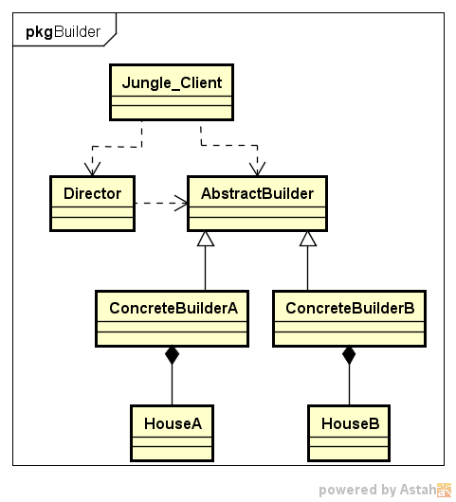

★ | 建造者模式代码实例

 | ● | 定义产品类House
 |  | //产品类House
 |  | class House
 |  | {
 |  | public:
 |  |  | House(){}
 |  |  | void setFloor(string iFloor){
 |  |  |  | this->floor = iFloor;
 |  |  | }
 |  |  | void setWall(string iWall){
 |  |  |  | this->wall = iWall;
 |  |  | }
 |  |  | void setRoof(string iRoof){
 |  |  |  | this->roof = iRoof;
 |  |  | }
 |  |  | //打印House信息
 |  |  | void printfHouseInfo(){
 |  |  |  | printf("Floor:%s\t\n", this->floor.c_str());
 |  |  |  | printf("Wall:%s\t\n", this->wall.c_str());
 |  |  |  | printf("Roof:%s\t\n", this->roof.c_str());
 |  |  | }
 |  | private:
 |  |  | string floor;
 |  |  | string wall;
 |  |  | string roof;
 |  | };
 |  | House是本实例中的产品，具有floor、wall和roof三个属性。

 | ● | 定义建造者
 |  | 定义抽象建造者AbstractBuilder
 |  | //抽象建造者AbstractBall
 |  | class AbstractBuilder
 |  | {
 |  | public:
 |  |  | AbstractBuilder(){
 |  |  |  | house = new House();
 |  |  | }
 |  |  | //抽象方法：
 |  |  | virtual void buildFloor() = 0;
 |  |  | virtual void buildWall() = 0;
 |  |  | virtual void buildRoof() = 0;
 |  |  | virtual House *getHouse() = 0;

 |  |  | House *house;
 |  | };

 |  | 定义具体建造者
 |  | //具体建造者ConcreteBuilderA
 |  | class ConcreteBuilderA :public AbstractBuilder
 |  | {
 |  | public:
 |  |  | ConcreteBuilderA(){
 |  |  |  | printf("ConcreteBuilderA\n");
 |  |  | }
 |  |  | //具体实现方法
 |  |  | void buildFloor(){
 |  |  |  | this->house->setFloor("Floor_A");
 |  |  | }
 |  |  | void buildWall(){
 |  |  |  | this->house->setWall("Wall_A");
 |  |  | }
 |  |  | void buildRoof(){
 |  |  |  | this->house->setRoof("Roof_A");
 |  |  | }
 |  |  | House *getHouse(){
 |  |  |  | return this->house;
 |  |  | }
 |  | };

 |  | //具体建造者ConcreteBuilderB
 |  | class ConcreteBuilderB :public AbstractBuilder
 |  | {
 |  | public:
 |  |  | ConcreteBuilderB(){
 |  |  |  | printf("ConcreteBuilderB\n");
 |  |  | }
 |  |  | //具体实现方法
 |  |  | void buildFloor(){
 |  |  |  | this->house->setFloor("Floor_B");
 |  |  | }
 |  |  | void buildWall(){
 |  |  |  | this->house->setWall("Wall_B");
 |  |  | }
 |  |  | void buildRoof(){
 |  |  |  | this->house->setRoof("Roof_B");
 |  |  | }
 |  |  | House *getHouse(){
 |  |  |  | return this->house;
 |  |  | }
 |  | };

 |  | 定义指挥者
 |  | //指挥者Director
 |  | class Director
 |  | {
 |  | public:
 |  |  | Director(){}
 |  |  | //具体实现方法
 |  |  | void setBuilder(AbstractBuilder *iBuilder){
 |  |  |  | this->builder = iBuilder;
 |  |  | }
 |  | //封装组装流程，返回建造结果
 |  |  | House *construct(){
 |  |  |  | builder->buildFloor();
 |  |  |  | builder->buildWall();
 |  |  |  | builder->buildRoof();
 |  |  |  | return builder->getHouse();
 |  |  | }
 |  | private:
 |  |  | AbstractBuilder *builder;
 |  | };

 | ● | 客户端代码示例
 |  | #include "BuilderPattern.h"

 |  | int main()
 |  | {
 |  |  | //抽象建造者
 |  |  | AbstractBuilder *builder;
 |  |  | //指挥者
 |  |  | Director *director = new Director();
 |  |  | //产品：House
 |  |  | House *house;

 |  |  | //指定具体建造者A
 |  |  | builder = new ConcreteBuilderA();
 |  |  | director->setBuilder(builder);
 |  |  | house = director->construct();
 |  |  | house->printfHouseInfo();

 |  |  | //指定具体建造者B
 |  |  | builder = new ConcreteBuilderB();
 |  |  | director->setBuilder(builder);
 |  |  | house = director->construct();
 |  |  | house->printfHouseInfo();

 |  |  | system("pause");
 |  |  | return 0;
 |  | }

★ | 建造者模式总结

 | 从客户端代码可以看到，客户端只需指定具体建造者，并作为参数传递给指挥者，通过指挥者即可得到结果。
 | 客户端无需关心House的建造方法和具体流程。如果要更换建造风格，只需更换具体建造者即可，不同建造者之间并无任何关联，方便替换。
 | 从代码优化角度来看，其实可以不需要指挥者Director的角色，而直接把construct方法放入具体建造者当中。

 | 优点:
 | ● | 建造者模式中，客户端不需要知道产品内部组成细节，将产品本身和产品的创建过程分离，使同样的创建过程可以创建不同的产品对象；
 | ● | 不同建造者相互独立，并无任何挂链，方便替换。

 | 缺点:
 | ● | 建造者模式所创建的产品一般具有较多的共同点，其组成部分相似，如果产品之间的差异性很大，则不适合使用建造者模式，因此其使用范围受到一定的限制。
 | ● | 如果产品的内部变化复杂，可能会导致需要定义很多具体建造者类来实现这种变化，导致系统变得很庞大

 | 适用环境:
 | ● | 需要生成的产品对象有复杂的内部结构（通常包含多个成员变量）；
 | ● | 产品对象内部属性有一定的生成顺序；
 | ● | 同一个创建流程适用于多种不同的产品。

原型模式
★ | 原型模式简介

 | 原型模式通过复制一个已有对象来获取更多相同或者相似的对象。

 |  | 原型模式:使用原型实例指定待创建对象的类型，并且通过复制这个原型阿里创建型的对象。

 | 原型模式的工作原理是将一个原型对象传给要发动穿件的对象（即客户端对象），这个要发动创建的对象通过请求原型对象复制自己来实现创建过程。
 | 从工厂方法角度而言，创建新对象的工厂就是原型类自己。
 | 软件系统中有些对象的创建过程比较复杂，且有时需要频繁创建
 | 原型模式通过给出一个原型对象来指明所要创建的对象的类型，然后用复制这个原型对象的办法创建出更多同类型的对象，这就是原型模式的意图所在。

★ | 原型模式结构

 | 原型式的结构包含以下几个角色:
 | ● | 抽象原型类(AbstractPrototype):声明克隆clone自身的接口
 | ● | 具体原型类(ConcretePrototype):实现clone接口
 | ● | 客户端(Client):客户端中声明一个抽象原型类，根据客户需求clone具体原型类对象实例

 | UML图如下:
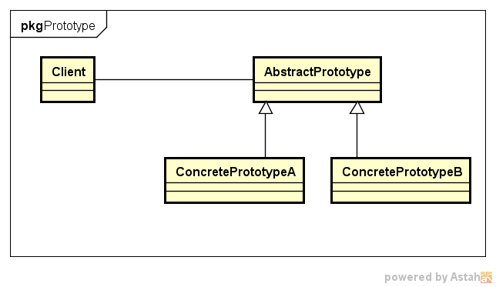

 | ● | 关于克隆方法：浅拷贝/深拷贝
 |  | 原型模式可以说是“复制”，即克隆，但这个复制不是代码的复制，而是将对象包含的所有属性都创建一份拷贝。
 |  | 但不同的复制操作，可能会产生两种不同的拷贝，即浅拷贝和深拷贝。

 | ● | 浅拷贝
 |  | 在浅拷贝中，如果原型对象的成员变量是值类型（如int、double、char等基本数据类型）
 |  | 将复制一份给拷贝对象；如果原型对象的成员变量是引用/指针，则将引用/指针指向的地址拷贝一份给拷贝对象，即原型对象和拷贝对象中的成员变量指向同一个地址。

 | ● | 深拷贝
 |  | 在深拷贝中，无论原型对象中的成员变量是值类型还是指针/引用类型，都将复制一份给拷贝对象。
 |  | 注意，深拷贝中，指针/引用对象也会被拷贝一份给拷贝对象。

 |  | 下图举例说明了浅拷贝与深拷贝的区别：

 |  |  | i = 0

 |  |  | s | "Hello"

 |  |  | 深拷贝 |  | 浅拷贝

 |  |  | i = 0 |  | s

 |  |  | s | "Hello" | i = 0

★ | 原型模式代码实例

 | 场景:

 |  | 明天就是周一了，Jungle又陷入了苦恼中，因为作业还没完成。
 |  | 于是Jungle想拿着哥哥Single的作业来抄一份。
 |  | 虽然抄袭作业并不好，但是边抄边学借鉴一下也是可以的。于是乎，Jungle开始动起手来……

 | UML图如下:
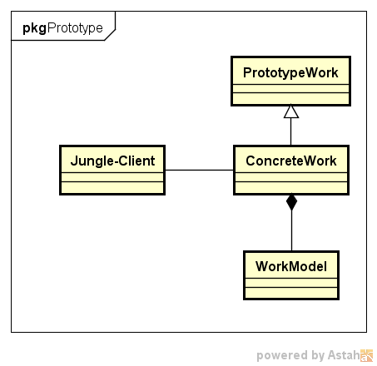

 | 作业包含几个部分：姓名（name）、学号（idNum）、模型(workModel)。首先定义一个workModel类:
 | //work model类
 | class WorkModel
 | {
 | public:
 |  | char *modelName;
 |  | void setWorkModelName(char *iName){
 |  |  | this->modelName = iName;
 |  | }
 | };

 | ● | 定义原型类和克隆方法
 | //抽象原型类PrototypeWork
 | class PrototypeWork
 | {
 | public:
 |  | PrototypeWork(){}
 |  | virtual PrototypeWork *clone() = 0;

 | private:

 | };

 | //具体原型类ConcreteWork
 | class ConcreteWork :public PrototypeWork
 | {
 | public:
 |  | ConcreteWork(){}
 |  | ConcreteWork(char* iName, int iIdNum, char* modelName){
 |  |  | this->name = iName;
 |  |  | this->idNum = iIdNum;
 |  |  | this->workModel = new WorkModel();
 |  |  | this->workModel->setWorkModelName(modelName);
 |  | }

 |  | ConcreteWork *clone(){
 |  |  | ConcreteWork *work = new ConcreteWork();
 |  |  | work->setName(this->name);
 |  |  | work->setIdNum(this->idNum);
 |  |  | work->workModel = this->workModel;
 |  |  | return work;
 |  | }

 |  | void setName(char* iName){
 |  |  | this->name = iName;
 |  | }
 |  | void setIdNum(int iIdNum){
 |  |  | this->idNum = iIdNum;
 |  | }
 |  | void setModel(WorkModel *iWorkModel){
 |  |  | this->workModel = iWorkModel;
 |  | }
 |  | //打印work信息
 |  | void printWorkInfo(){
 |  |  | printf("name:%s\t\n", this->name);
 |  |  | printf("idNum:%d\t\n", this->idNum);
 |  |  | printf("modelName:%s\t\n", this->workModel->modelName);
 |  | }
 | private:
 |  | char* name;
 |  | int idNum;
 |  | WorkModel *workModel;
 | };

 | ● | 客户端使用代码示例
 | ● | 示例:浅拷贝
 | #include "PrototypePattern.h"

 | int main()
 | {
 |  | ConcreteWork *singleWork = new ConcreteWork("Single",1001,"Single_Model");
 |  | printf("\nSingle的作业：\n");
 |  | singleWork->printWorkInfo();

 |  | printf("\njungle直接抄作业……\n");
 |  | ConcreteWork *jungleWork = singleWork;
 |  | printf("\nJungle的作业：\n");
 |  | jungleWork->printWorkInfo();

 |  | //抄完改名字和学号，否则会被老师查出来
 |  | printf("\njungle抄完改名字和学号，否则会被老师查出来……\n");
 |  | jungleWork->setName("jungle");
 |  | jungleWork->setIdNum(1002);
 |  | WorkModel *jungleModel = new WorkModel();
 |  | jungleModel->setWorkModelName("Jungle_Model");
 |  | jungleWork->setModel(jungleModel);

 |  | //检查下是否改对了
 |  | printf("\nSingle的作业：\n");
 |  | singleWork->printWorkInfo();
 |  | printf("\nJungle的作业：\n");
 |  | jungleWork->printWorkInfo();

 |  | system("pause");
 |  | return 0;
 | }

 | ● | 示例:深拷贝
 | #include "PrototypePattern.h"

 | int main()
 | {
 |  | ConcreteWork *singleWork = new ConcreteWork("Single", 1001, "Single_Model");
 |  | printf("\nSingle的作业：\n");

 |  | ConcreteWork *jungleWork = singleWork->clone();
 |  | printf("\nJungle的作业：\n");

 |  | //抄完改名字和学号，否则会被老师查出来
 |  | printf("\njungle抄完改名字和学号，否则会被老师查出来……\n");
 |  | jungleWork->setName("jungle");
 |  | jungleWork->setIdNum(1002);
 |  | WorkModel *jungleModel = new WorkModel();
 |  | jungleModel->setWorkModelName("Jungle_Model");
 |  | jungleWork->setModel(jungleModel);

 |  | //检查下是否改对了
 |  | printf("\nSingle的作业：\n");
 |  | singleWork->printWorkInfo();
 |  | printf("\nJungle的作业：\n");
 |  | jungleWork->printWorkInfo();

 |  | system("pause");
 |  | return 0;
 | }

★ | 原型模式总结

 | 优点:
 | ● | 当创建新的对象实例较为复杂时，原型模式可以简化创建过程，提高创建对象的效率；
 | ● | 可扩展：模式中提供了抽象原型类，具体原型类可适当扩展；
 | ● | 创建结构简单:创建工厂即为原型对象本身

 | 缺点:
 | ● | 深克隆代码较为复杂；
 | ● | 每一个类都得配备一个clone方法，且该方法位于类的内部，修改时违背开闭原则；

 | 适用环境:
 | ● | 当创建新的对象实例较为复杂时，原型模式可以简化创建过程；
 | ● | 结合优点第3条，需要避免使用分层次的工厂类来创建分层次的对象，并且类的实例对象只有一个或很少几个的组合状态，通过复制原型对象得到新实例，比通过使用构造函数创建一个新实例会更加方便。

单例模式
★ | 单例模式简介

 |  | 单例模式:确保一个类只有一个实例，并提供一个全局访问点来访问这个唯一实例。

 | 单例模式有3个要点:
 | ● | 这个类只能有一个实例
 | ● | 它必须自己创建这个实例
 | ● | 它必须自己向整个系统提供这个实例

★ | 单例模式结构

 | 单例模式结构非常简单，其UML图如下所示，只包含一个类，即单例类。
 | 为防止创建多个对象，其构造函数必须是私有的（外界不能访问）。
 | 另一方面，为了提供一个全局访问点来访问该唯一实例，单例类提供了一个公有方法getInstance来返回该实例。

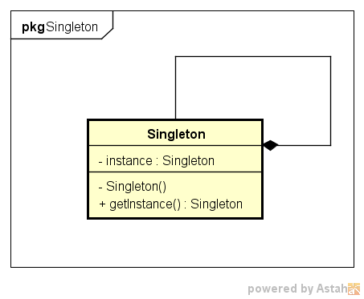

★ | 单例模式代码实例

 | ● | 单例模式代码:
 | #ifndef __SINGLETON_H__
 | #define __SINGLETON_H__

 | #include <iostream>
 | #include <string.h>
 | using namespace std;

 | //抽象产品类AbstractBall
 | class Singleton
 | {
 | public:
 |  | static Singleton* getInstance(){
 |  |  | if (instance == NULL){
 |  |  |  | printf("创建新的实例\n");
 |  |  |  | instance = new Singleton();
 |  |  | }
 |  |  | return instance;
 |  | }
 | private:
 |  | Singleton(){}

 |  | static Singleton* instance;
 | };

 | Singleton* Singleton::instance = NULL;

 | #endif //__SINGLETON_H__

 | 可以看到，构造函数是私有的（private），即单例模式对象只能在类内部实例化（这就满足了单例模式的第二个要点）​。
 | 同时，实例对象instance是静态static的，也就是全局的，假设客户端实例化了两个Singleton，但instance只有一个（这就满足了第一个要点）​。
 | 那第三个要点如何满足呢？即外界如何获取​单例对象呢？上述代码中定义了一个方法（同样也是static的）getInstance(). 接下来看看客户端如何使用​。

 | ● | 客户端代码验证:
 | int main()
 | {
 |  | Singleton *s1 = Singleton::getInstance();
 |  | Singleton *s2 = Singleton::getInstance();

 |  | system("pause");
 |  | return 0;
 | }

 | ● | 效果如下:

 | ● | 多线程环境测试单例模式
 | /*非线程安全 单例模式*/
 | #include <process.h>
 | #include <Windows.h>
 | #define THREAD_NUM 5

 | unsigned int __stdcall CallSingleton(void *pPM)
 | {
 |  | Singleton *s = Singleton::getInstance();
 |  | int nThreadNum = *(int *)pPM;
 |  | Sleep(50);
 |  | printf("线程编号为%d\n", nThreadNum);
 |  | return 0;
 | }

 | int main()
 | {
 |  | HANDLE handle[THREAD_NUM];

 |  | //线程编号
 |  | int threadNum = 0;
 |  | while (threadNum < THREAD_NUM)
 |  | {
 |  |  | handle[threadNum] = (HANDLE)_beginthreadex(NULL, 0, CallSingleton, &threadNum, 0, NULL);
 |  |  | //等子线程接收到参数时主线程可能改变了这个i的值
 |  |  | threadNum++;
 |  | }
 |  | //保证子线程已全部运行结束
 |  | WaitForMultipleObjects(THREAD_NUM, handle, TRUE, INFINITE);

 |  | system("pause");
 |  | return 0;
 | }

 | 一共创建了5个线程，每个线程里面都试图创建一个单例对象。
 | 理论上，最终只有第一个线程（第一个被系统调度的线程）才能打印出“创建新的实例”，然而：
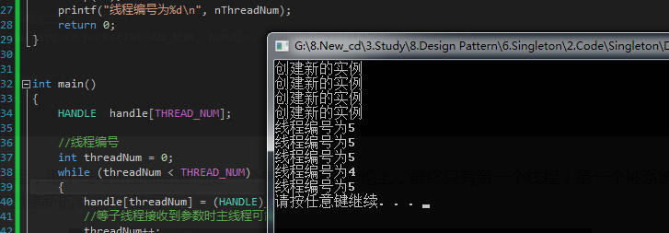

 | ● | 线程安全的单例模式代码实现
 | #ifndef __SINGLETON_H__
 | #define __SINGLETON_H__

 | #include <iostream>
 | #include <string.h>
 | #include <mutex>
 | using namespace std;

 | class Singleton
 | {
 | public:
 |  | static Singleton* getInstance(){
 |  |  | if (instance == NULL){
 |  |  |  | m_mutex.lock();
 |  |  |  | if (instance == NULL){
 |  |  |  |  | printf("创建新的实例\n");
 |  |  |  |  | instance = new Singleton();
 |  |  |  | }
 |  |  |  | m_mutex.unlock();
 |  |  | }
 |  |  | return instance;
 |  | }
 | private:
 |  | Singleton(){}

 |  | static Singleton* instance;
 |  | static std::mutex m_mutex;
 | };

 | Singleton* Singleton::instance = NULL;
 | std::mutex Singleton::m_mutex;

 | #endif //__SINGLETON_H__

 | 接下来再在多线程环境下测试，结果显示功能正常！
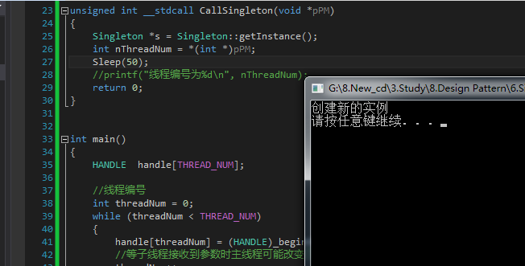

★ | 单例模式总结

 | 优点:
 | ● | 单例模式提供了严格的对唯一实例的创建和访问
 | ● | 单例模式的实现可以节省系统资源

 | 缺点:
 | ● | 如果某个实例负责多重职责但又必须实例唯一，那单例类的职责过多，这违背了单一职责原则
 | ● | 多线程下需要考虑线程安全机制
 | ● | 单例模式没有抽象层，不方便扩展

 | 适用环境:
 | ● | 系统只需要一个实例对象
 | ● | 某个实例只允许有一个访问接口

适配器模式
★ | 适配器模式简介

 | 除了网卡适配器，你一定还听说过电源适配器吧？
 | 我国生活用电电压是220V，但我们的电脑、手机、平板、剃须刀（充电式）不会使用这么高的电压。这就需要电源适配器（充电器、变压器）
 | 使各个电子设备和220的供电电压兼容。电源适配器就充当了一个适配器的角色。

 | 在软件系统设计中，当需要组合使用的类不兼容时，也需要类似于变压器一样的适配器来协调这些不兼容者，这就是适配器模式

 |  | 适配器模式:将一个类的接口转换成客户希望的另一个接口。适配器模式让那些接口不兼容的类可以一起工作。

 | 与电源适配器类似，适配器模式中会设计一个叫做“适配器”的包装类，适配器包装的对象叫做适配者。
 | 根据定义，适配器是根据客户的需求，将适配者已有的接口转换成另一个接口，得以使不兼容的类可以协同工作。

★ | 适配器模式结构

 | 适配器模式分为类适配器和对象适配器。
 | ● | 适配器类(Adapter):适配器与适配者之间是继承或实现关系；
 | ● | 适配者类(Adaptee):适配器与适配者之间是关联关系。
 | ● | 目标抽象类(Target):定义客户所需要的接口。

 | 类适配器中，适配器类通过继承适配者类，并重新实现适配者的具体接口来达到适配客户所需要的接口的目的。
 | 对象适配器中，适配器类通过在类中实例化一个适配者类的对象，并将其封装在客户所需功能的接口里，达到最终的适配目的。

 | 类适配器和对象适配器的UML图如下:
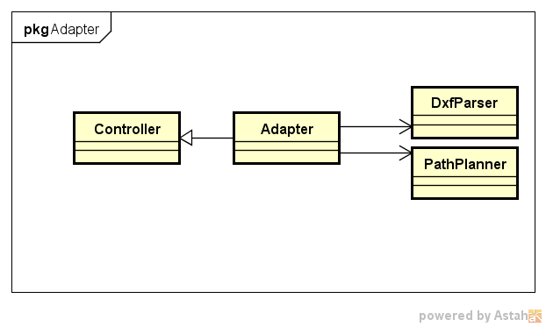

★ | 适配器模式代码实例

 | 场景:

 |  | 路径规划包括两个阶段：首先读取并解析工程图文件，得到其中的点、直线坐标；
 |  | 其次根据需求计算加工路径。软件控制器（Controller）上，系统点击“路径规划”按钮就自动完成上述过程。

 |  | Jungle已经封装好一个类DxfParser，该类可以读取后缀名为dxf的工程图文件
 |  | 并解析其中的点、线，保存到路径列表里。另一个类PathPlanner用于计算加工路径。

 | ● | 目标抽象类
 | //目标抽象类
 | class Controller
 | {
 | public:
 |  | Controller(){}
 |  | virtual void pathPlanning() = 0;
 | private:
 | };

 | ● | 适配者类
 | //适配者类DxfParser
 | class DxfParser
 | {
 | public:
 |  | DxfParser(){}
 |  | void parseFile(){
 |  |  | printf("解析文件提取数据\n");
 |  | }
 | };

 | //适配者类PathPlanner
 | class PathPlanner
 | {
 | public:
 |  | PathPlanner(){}
 |  | void calculate(){
 |  |  | printf("计算加工路径\n");
 |  | }
 | };

 | ● | 适配器类
 | //适配器类Adapter
 | class Adapter:public Controller
 | {
 | public:
 |  | Adapter(){
 |  |  | dxfParser = new DxfParser();
 |  |  | pathPlanner = new PathPlanner();
 |  | }
 |  | void pathPlanning(){
 |  |  | printf("路径规划：\n");
 |  |  | dxfParser->parseFile();
 |  |  | pathPlanner->calculate();
 |  | }
 | private:
 |  | DxfParser *dxfParser;
 |  | PathPlanner *pathPlanner;
 | };

 | ● | 客户端代码示例
 | #include <iostream>
 | #include "AdapterPattern.h"

 | int main()
 | {
 |  | Controller *controller = new Adapter();
 |  | controller->pathPlanning();

 |  | system("pause");
 |  | return 0;
 | }

★ | 适配器模式总结

 | 优点:
 | ● | 将目标类和适配者类解耦，引入一个适配器类实现代码重用，无需修改原有结构；
 | ● | 增加类的透明和复用，对于客户端而言，适配者类是透明的；
 | ● | 对象适配器可以把不同适配者适配到同一个目标（对象适配器）；

 | 缺点:
 | ● | 对编程语言的限制：Java不支持多重继承，一次最多只能适配一个适配者类，不能同时适配多个适配者类；

 | 适用环境:
 | ● | 系统需要使用一些现有的类，但这些类的接口不符合系统需要，或者没有这些类的源代码；
 | ● | 想创建一个重复使用的类，用于和一些彼此没有太大关联的类一起工作。

桥接模式
★ | 桥接模式简介

 | 如果系统中的某个类存在两个独立变化的维度，通过桥接模式可以将这两个维度分离开来，使两者独立扩展。
 | 如同上述实例，Jungle想用手机玩游戏，手机和游戏是两个独立变化的维度，增加一个游戏对手机没有影响，增加一个手机对游戏也没有影响。
 | 手机上可以安装游戏，而游戏必须在手机上玩，从这个角度而言，手机和游戏之间存在较强的耦合。

 | 但两者可以很好的解耦，且解耦后扩展灵活：
 | 所有游戏安装在一个手机上，新出一个游戏，新安装就ok！买了新手机，同样可以装上所有游戏。这就是桥接模式：

 |  | 桥接模式:将抽象部分与它的实现部分解耦，使得两者都能够独立变化。

 | 桥接模式将两个独立变化的维度设计成两个独立的继承等级结构（而不会将两者耦合在一起形成多层继承结构）
 | 在抽象层将二者建立起一个抽象关联，该关联关系类似一座桥，将两个独立的等级结构连接起来，故曰“桥接模式”。

★ | 桥接模式结构

 | ● | Abstraction(抽象类):定义抽象类的接口（抽象接口），由聚合关系可知，抽象类中包含一个Implementor类型的对象，它与Implementor之间有关联关系，既可以包含抽象业务方法，也可以包含具体业务方法；
 | ● | Implementor(实现类接口):定义实现类的接口，这个接口可以与Abstraction类的接口不同。一般而言，实现类接口只定义基本操作，而抽象类的接口还可能会做更多复杂的操作。
 | ● | RefinedAbstraction(扩充抽象类):具体类，实现在抽象类中定义的接口，可以调用在Implementor中定义的方法；
 | ● | ConcreteImplementor(具体实现类):具体实现了Implementor接口，在不同的具体实现类中实现不同的具体操作。运行时ConcreteImplementor将替换父类。

 | 简言之，在Abstraction类中维护一个Implementor类指针，需要采用不同的实现方式的时候只需要传入不同的Implementor派生类就可以了。

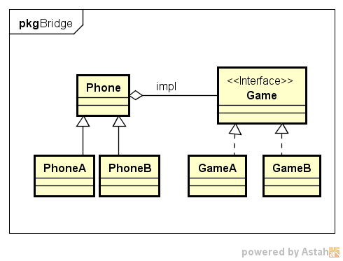

★ | 桥接模式代码实例

 | 场景:

 |  | 新手机上能够迅速在新手机上安装（setup）并玩（play）游戏
 |  | 新增加一个游戏时Jungle能够在已有手机上安装并play

 | ● | 实现类
 | //实现类接口
 | class Game
 | {
 | public:
 |  | Game(){}
 |  | virtual void play() = 0;
 | private:
 | };

 | //具体实现类GameA
 | class GameA:public Game
 | {
 | public:
 |  | GameA(){}
 |  | void play(){
 |  |  | printf("Jungle玩游戏A\n");
 |  | }
 | };

 | //具体实现类GameB
 | class GameB :public Game
 | {
 | public:
 |  | GameB(){}
 |  | void play(){
 |  |  | printf("Jungle玩游戏B\n");
 |  | }
 | };

 | 实现类Game中声明了play的接口，不过它是一个虚方法，其实现在具体实现类GameA和GameB中定义。

 | ● | 抽象类和扩充抽象类
 | //抽象类Phone
 | class Phone
 | {
 | public:
 |  | Phone(){
 |  | }
 |  | //安装游戏
 |  | virtual void setupGame(Game *igame) = 0;
 |  | virtual void play() = 0;
 | private:
 |  | Game *game;
 | };

 | //扩充抽象类PhoneA
 | class PhoneA:public Phone
 | {
 | public:
 |  | PhoneA(){
 |  | }
 |  | //安装游戏
 |  | void setupGame(Game *igame){
 |  |  | this->game = igame;
 |  | }
 |  | void play(){
 |  |  | this->game->play();
 |  | }
 | private:
 |  | Game *game;
 | };

 | //扩充抽象类PhoneB
 | class PhoneB :public Phone
 | {
 | public:
 |  | PhoneB(){
 |  | }
 |  | //安装游戏
 |  | void setupGame(Game *igame){
 |  |  | this->game = igame;
 |  | }
 |  | void play(){
 |  |  | this->game->play();
 |  | }
 | private:
 |  | Game *game;
 | };

 | 抽象类Phone中也声明了两个虚方法，并且定义了一个实现类的对象，使抽象和实现具有关联关系。而对象的实例化则放在客户端使用时进行。

 | ● | 客户端代码示例
 | #include <iostream>
 | #include "BridgePattern.h"

 | int main()
 | {
 |  | Game *game;
 |  | Phone *phone;

 |  | //Jungle买了PhoneA品牌的手机，想玩游戏A
 |  | phone = new PhoneA();
 |  | game = new GameA();
 |  | phone->setupGame(game);
 |  | phone->play();
 |  | printf("++++++++++++++++++++++++++++++++++\n");

 |  | //Jungle想在这个手机上玩游戏B
 |  | game = new GameB();
 |  | phone->setupGame(game);
 |  | phone->play();

 |  | system("pause");
 |  | return 0;
 | }

★ | 桥接模式总结

 | 优点:
 | ● | 分离抽象接口与实现部分，使用对象间的关联关系使抽象与实现解耦；
 | ● | 桥接模式可以取代多层继承关系，多层继承违背单一职责原则，不利于代码复用；
 | ● | 桥接模式提高了系统可扩展性，某个维度需要扩展只需增加实现类接口或者具体实现类，而且不影响另一个维度，符合开闭原则。

 | 缺点:
 | ● | 桥接模式难以理解，因为关联关系建立在抽象层，需要一开始就设计抽象层；
 | ● | 如何准确识别系统中的两个维度是应用桥接模式的难点。

 | 适用场景:
 | ● | 如果一个系统需要在抽象化和具体化之间增加灵活性，避免在两个层次之间增加继承关系，可以使用桥接模式在抽象层建立关联关系；
 | ● | 抽象部分和实现部分可以各自扩展而互不影响；
 | ● | 一个类存在多个独立变化的维度，可采用桥接模式。

